Worksheet
 | Alklima B.V.
 | Van Hennaertweg 29
 | 2952 CA Alblasserdam
 | NEDERLAND
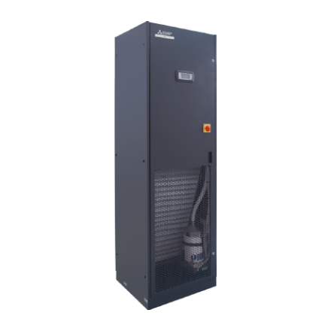
Code | S-MEXT-G00-F1-O-013-KHB
Product | s-MEXT-G00 Upflow-unit 11,9 kW incl. opties (R32)

Vermogen & prestaties
Naam |  | Waarde | Eenheid
Koelcapaciteit |  | 11.9 | kW
EER (koeling) |  | 3.49

Elektrische gegevens
Naam |  | Waarde | Eenheid
Voeding, fase & frequentie |  | 230V / 1~N+a / 50 Hz
Voeding/aansluitmogelijkheid |  | Netvoeding
Afzekering apparaat |  | 35 | A

Technische gegevens
Naam |  | Waarde | Eenheid
Type koudemiddel (GWP) |  | R32 (675)
Luchtdebiet koelen |  | 0.00 - 2800.00 | m³/h

Geluidsprestaties
Naam |  | Waarde | Eenheid
Geluidsdrukniveau koelen |  | 61 | dB(A)
Geluidsvermogenniveau |  | 77 | dB(A)

Afmetingen & aansluitingen
Naam |  | Waarde | Eenheid
Koelleiding diameters |  | 3/8" - 5/8"
Uitwendige buisdiameter condensafvoer |  | 19 | mm
Afmetingen (HxBxD) |  | 1980 × 600 × 500 | mm
Gewicht |  | 119 | kg

Uitvoering & werking
Naam |  | Waarde | Eenheid
Werkingsprincipe |  | Alleen koelen
VRF-uitvoering |  | Nee
Model (binnenunit) |  | Vloer
Inverter gestuurd |  | Nee
Met draadloze afstandsbediening |  | Nee
Met afstandsbediening |  | Ja
Met klokprogramma/timer |  | Ja
Met luchtzuiveringsfilter |  | Ja
Met geurfilter |  | Nee
Inclusief condensafvoerpomp |  | Nee
Binnenunit met buitenluchtaansluiting |  | Nee

Overige gegevens
Naam |  | Waarde | Eenheid
Beschikbare druk |  | 110 | Pa

